Tabelle1
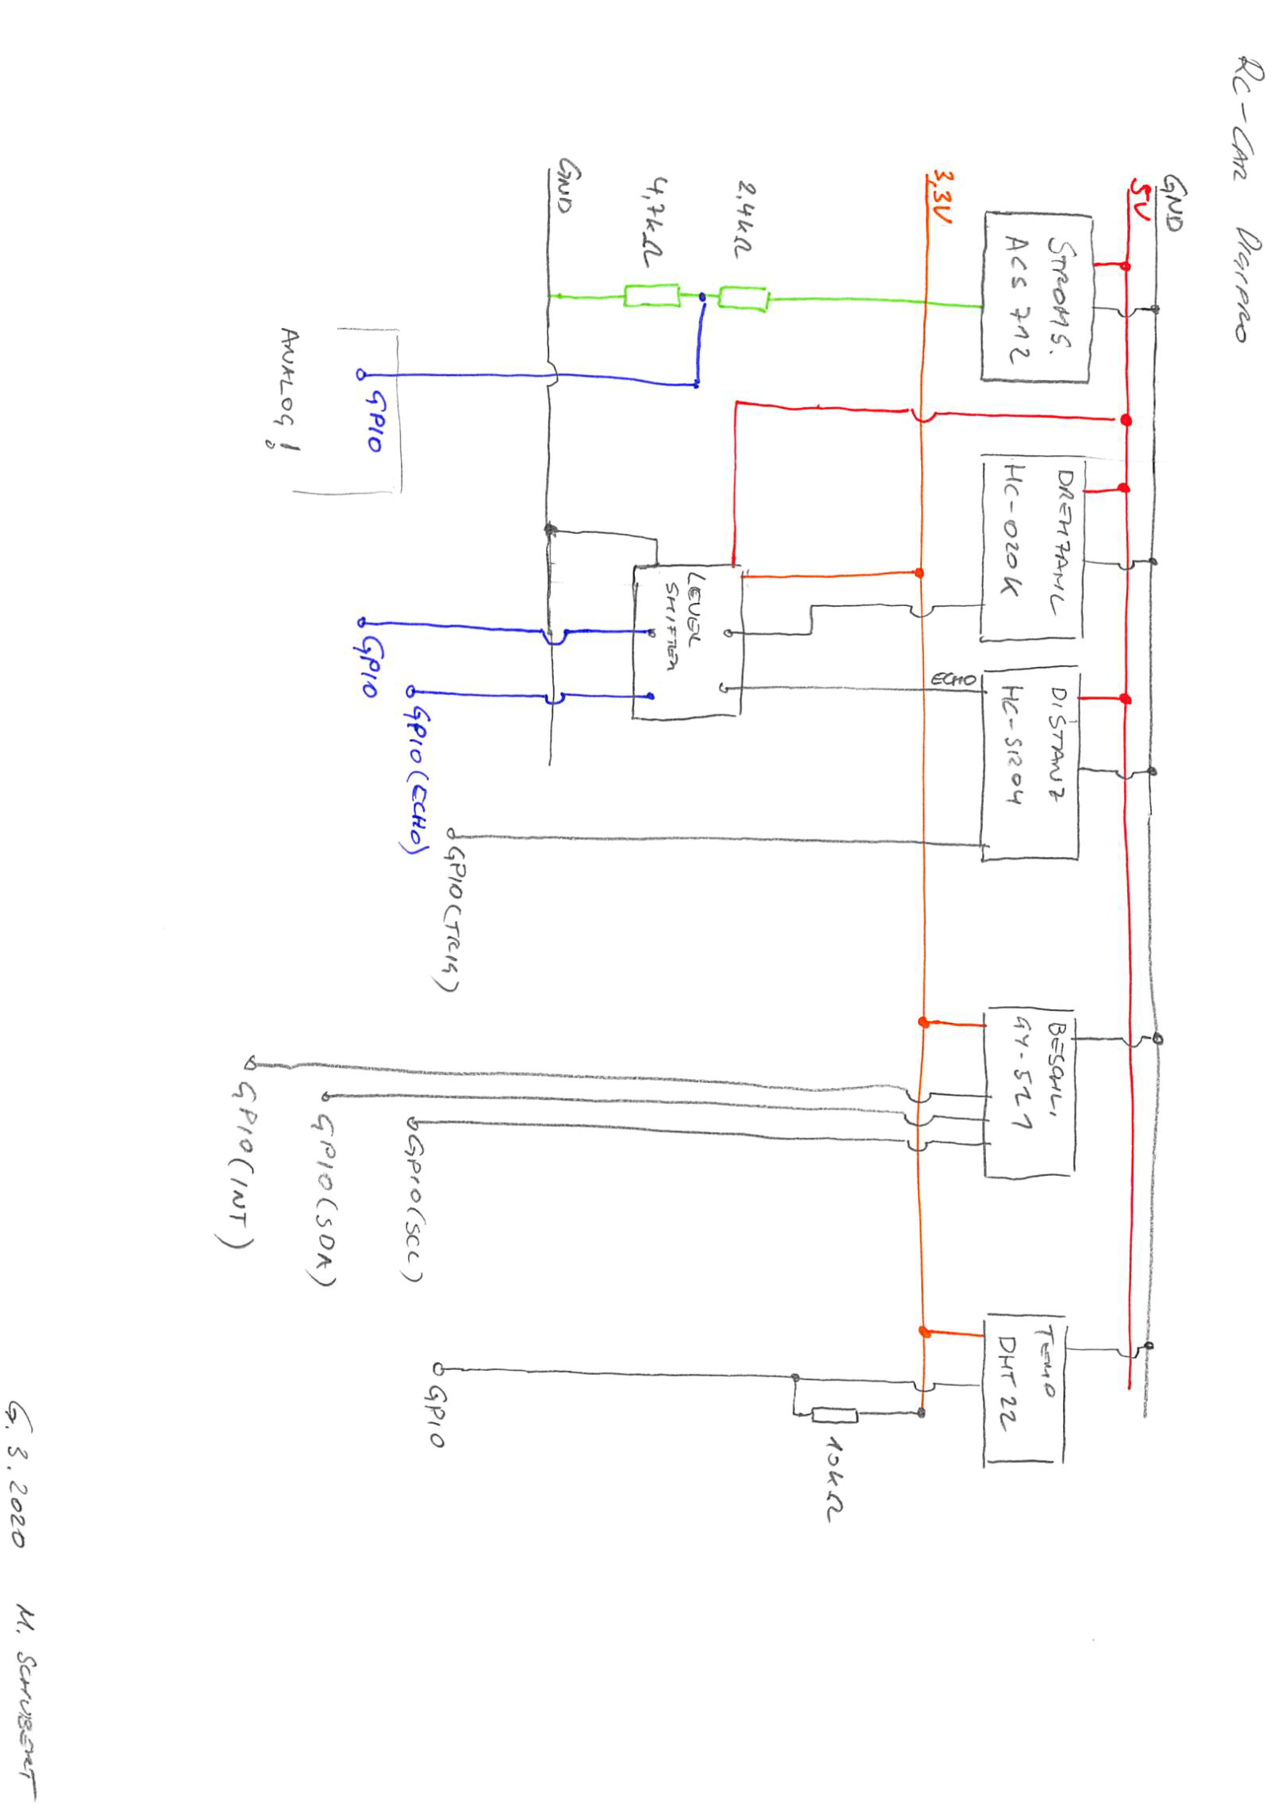
RC-CAR ARGE DIGIPRO
Anschlüsse Sensoren
 | Bezeichnung | Typ |  | Eingansspannungsbereich | GND | VCC 5V | VCC 3.3V | DIGI | ANA | TRIG | ECHO | DATA BUS | Anm.
 | Stromsensor | ACS712 (30A) | https://www.az-delivery.de/products/acs712-stromsensor-mit-30a | 5V | X | X |  |  | 5V
 | Drehzahlsensor | HC-020K | https://de.aliexpress.com/item/32922214503.html | 4,5-5,5V | X | X |  | 5V
 | Temperatursensor | DHT22 | https://www.az-delivery.de/products/dht22 | 3-5 V | X |  | X |  |  |  |  | mit PullUp (10k)
 | Distanzsensor | HC-SR04 | https://www.az-delivery.de/products/3er-set-hc-sr04-ultraschallmodule | 5V | X | X |  |  |  | X | 5V
 | Beschleunigungssensor | GY-521 MPU-6050 | https://www.az-delivery.de/products/gy-521-6-achsen-gyroskop-und-beschleunigungssensor | 3-5V | X |  | X |  |  |  |  | 3 (SCL, SDA, INT) | XDA XCL - nicht erforderlich auch bei INT ist fraglich ob man es braucht …
 | LevelShifter |  | https://electronics.semaf.at/4-Channel-Logic-Level-Converter-Bi-Directional | beide erforderlich | X | X | X

Tabelle2
